1980
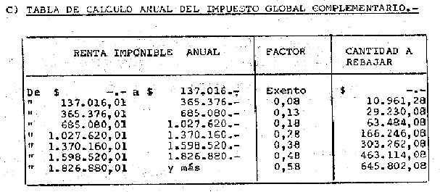

UTA1980=22836
22836 | 1903

 | 137016 | 6 | 0.08
 | 365376 | 16 | 0.13
 | 685080 | 30 | 0.18
 | 1027620 | 45 | 0.28
 | 1370160 | 60 | 0.38
 | 1598520 | 70 | 0.48
 | 1826880 | 80 | 0.58

